Додаток 2
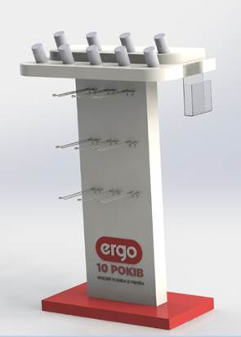
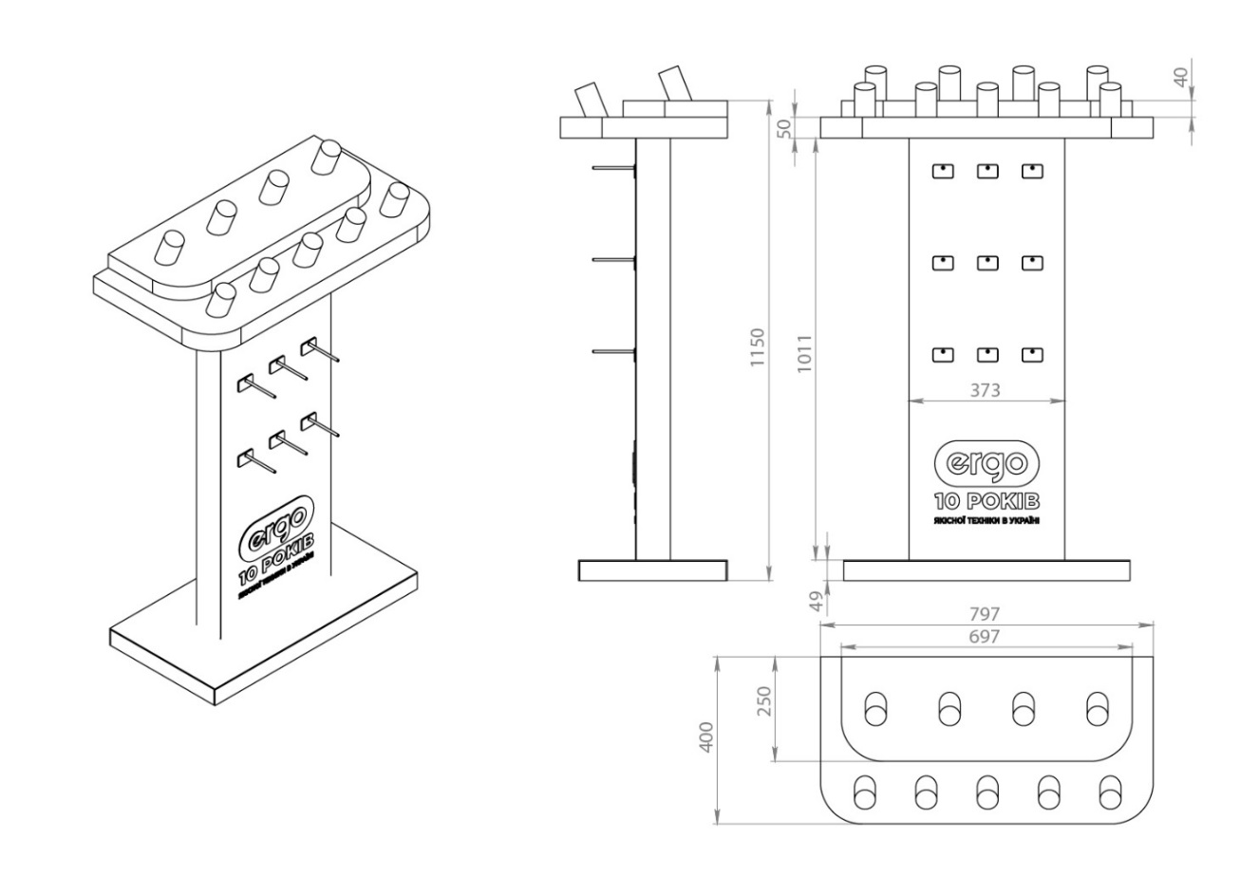
Додаток 2. Специфікація

Стiйка під телефони ERGO

Матеріали: ПВХ спінений 5, 10 мм; акрил молочний 3 мм; полістирол 1,5, 3 мм; кріпильна фурнітура. Складові елементи: світлодіодна стрічка SMD 3528 (120 LED/m) IP20 білий Standart, блок живлення 12В 2А 25Вт, провід ПВС 2х0,075, електрофурнітура, металеві крючки (металева проволока 3мм, порошкове фарбування, колір білий), блоксвітло. Роботи: плотерна різка чорної плівки для лого, фрезерування пластику, лазерна різка, збірка, електромонтаж, установка розгалужувачів.

